行程
日期 | 行程 | 餐食推荐 | 酒店
2.10' | 上海-迪拜-马德里 EK303 SA10FEB 2300 0515+1 浦东-迪拜 EK141 SU11FEB 0725 1240 迪拜-马德里 浦东机场出发，前往迪拜转机后飞往马德里 | 午餐：
 |  | 晚餐：
2.11 | 马德里 抵达后午餐，之后市区参观（马德里的核心--太阳门广场/马约尔大广场，这坐广场是马德里最热闹的聚集地)之后返回酒店休息。 | 午餐： | Hotel Ritz Madrid
 |  | 晚餐： |  | 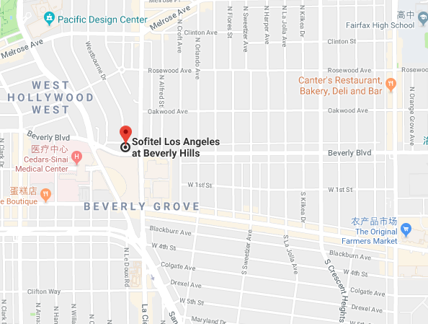
2.12 | 马德里 上午：早餐后，前往马德里西班牙大广场，在大文豪塞万提斯和堂吉诃德铜像前合影留念；游览欧洲三大皇宫之一的马德里皇宫，马德里是仅次于凡尔赛宫和维也纳皇宫的欧洲第三大皇宫。它建于 1738 年，历时 26 年才完工，是世 界上保存最完整而且最精美的宫殿之一。皇宫外观呈正方形结构，富丽堂皇，宫内藏有无数的金银器皿和绘画、 瓷器、壁毯及其他皇室用品。它是波旁代表性的文化遗迹，在欧洲各国皇宫中堪称数一数二。参观世界四大美术馆之一的普拉多美术馆，该馆建于18世纪，被认为是世界上最伟大的博物馆之一，亦是收藏西班牙绘画及雕塑作品最全面、最权威的美术馆。这里收藏有三万多件艺术珍品。普拉多收藏的作品数量虽然不是最高，但质量都是顶级的，件件堪称“大师中的大师”的作品，几乎每一件都足以在其他博物馆成为镇馆之宝，其价值是无法估量。 下午：从普拉多博物馆出来沿着普拉多大道往山上向东走去，你可以看到一座非常有生命力的优美园林，这就是马德里的中央公园——丽池公园。这里原本属于西班牙国王、王后以及随从们的专属公园，但如今的马德里人早已将这里变成了自己的领地。公园里的湖守护着位于东岸的阿方索十二世的陵墓(Monumento de Alfonso XII)，南岸则静静地伫立着一座用金属和玻璃建造的迷人水晶宫。公园中还有一座大玫瑰园，每到盛夏芬芳四溢、繁花锦簇，非常适合散步约会。公园南端有一座堕落天使的雕像，是世界上为数不多的魔鬼雕像之一。 | 午餐： | Hotel Ritz Madrid
 |  | 晚餐：
2.13 | 马德里-托莱多 （80km） 马德里-托莱多 早餐后前往位于马德里南 72 公里的古都托莱多，托莱多是西班牙前往卡斯蒂利亚的首都，是世界文化遗产城市， 抵达后登环山鸟瞰托莱多全貌，托莱多本身就是一件艺术品，大街小巷充满了罗马时期、西哥特时期、穆斯林风 格以及犹太风格的建筑。贵宾们自由漫步在著名的托莱多艺术品银品街区，享受这座有着“帝国皇冠加冕过的城 市”美誉小城的沧桑与美丽。 | 午餐： | Parador de Toledo或同级
 |  | 晚餐：
2.14 | 托莱多-马德里（80km） 早餐后返回马德里，前往马德里市区繁华街区的塞拉诺精品富人区，这是世界十大优雅购物街区之一。 | 午餐： | Hotel Ritz Madrid
 |  | 晚餐：
2.15 | 马德里-巴塞罗那 早餐后乘坐高铁前往巴塞罗那 前往世界十大著名奥特莱斯—拉罗卡购物村，您可以自由购买超低折扣的欧美大牌货和特色纪念品。拉罗卡购物村是一条两旁名店林立的购物街，包罗了西班牙和国际最时尚的设计师品牌，所有时装精品以低至四折的价钱全年款待客人。除此以外，意大利时尚潮流品牌Versace、Ermenegildo、Zegna、La Perla，德国著名品牌Hugo Boss等都进驻罗卡购物村。Diesel、Tommy Hilfiger、Burberry、Petit Bateau这几个品牌深受精打细算的消费者所爱戴 | 午餐： | 巴塞罗那W酒店或同级
 |  | 晚餐：
2.16 | 巴塞罗那 上午：前往游览地中海明珠-巴塞罗纳，巴塞罗纳的圣家族教堂，是西班牙最伟大的建筑设计师高迪未能完成的作品，而后由著名建筑设计师安东尼奥•高迪用毕生心血筑建。描绘出基督诞生、受难死亡，整个建筑华美异常，令人叹为观止，是建筑史上的奇迹。它是站在巴塞罗那市中心的标志性建筑; 后前往桂尔公园，这里是富商桂尔先生出资请高迪设计建造的，其中最著名的是巴塞罗纳市的标致-蜥蜴，还有最初做为市场使用的百柱厅。公园所有建筑造型大胆奇异色彩丰富构思巧妙，可以说是惊世之做。 下午：前往市区游览，在巴塞罗纳主王宫前合影留念，之后参观1992年奥林匹克会址；驱车前往地中海边，参观巴塞罗纳旧港和高耸的哥伦布广场纪念碑。漫步奥林匹克新港，岸边数座豪华五星级酒店，港口停着数艘的私家游艇，港口附近的奥运村有着超过2000座运动员公寓，现已归当地富人私有。 | 午餐： | 巴塞罗那W酒店或同级
 |  | 晚餐：
2.17 | 巴塞罗那 上午：漫步巴塞罗那的中心—加泰罗尼亚广场，参观广场一边的流浪者大街，又称兰布拉花街，耸立在兰布拉大街附近的各种宫殿古迹、广场市场、剧院博物馆，多的让人目不暇接，云游其中，浑然忘记了时间的流失。漫步加泰罗尼亚不远的另一个条大街，被称为欧洲最时尚街区的感恩大道，感恩大道不但是巴塞罗那乃至欧洲最著名的名牌大街，更值得一逛的是在这条不长的街区上还矗立着米拉公寓、巴洛特之家等著名的世界文化遗产级别的高迪作品，在购物的同时更有着视觉神经上的享受。 下午：乘车前往巴塞罗那最古老、最地道的食品市场-波盖利亚市场。这里不仅是当地美食家们的天堂，也吸引无数挎着相机的观光客。当地的蔬菜水果，新鲜而饱满，泛着令人愉悦的光泽，拥有艳丽夺目的色彩。伊比利亚火腿、奶酪和海鲜也同样受到青睐。市场周围的墙壁上有很多涂鸦，其中不少是Miss Van，Mambo和Freaklub等涂鸦大师早期的作品，很多涂鸦者就是从这里走向世界。 | 午餐： | 巴塞罗那W酒店或同级
 |  | 晚餐：
2.18 | 巴塞罗那－锡切斯-巴塞罗那 （120km) 早餐后乘车前往位于西班牙巴塞罗那南部40公里处的锡切斯。漫步遍布小酒馆的海边大道，午餐后返回，前往蒙锥克山观赏日落美景。 | 午餐： | 巴塞罗那W酒店或同级
 |  | 晚餐：
2.19 | 巴塞罗那-上海 EK188 I2 WE19FEB 2205 0745+1 EK304 I2 TH20FEB 0915 2105 早餐后自由漫步 午餐后前往诺坎普球场参观。诺坎普体育场是整个欧洲大陆最大的体育场，也是世界第二大体育场，仅次于具有巴西的马拉卡纳体育场。该球场是世界顶级足球俱乐部之一的巴塞罗那俱乐部的主场。该队素以高价聘请大牌球星而闻名国际足坛，50年代的库巴拉，70年代的克鲁伊夫，80年代的马拉多纳，90年代的罗马里奥及罗纳尔多和现在的罗那尔多迪尼奥和梅西都是各个时期的代表人物。依据时间前往机场候机。 | 午餐：
 |  | 晚餐：
2.20 | 上海 晚间抵达国内

